Lý thuyết
Buổi 4
Ngày 23/2

Các task cần xử lý | Tình trạng | Comment | Vấn đề gặp phải | Cách giải quyết
Lý thuyết | 100%
Kiểm chứng | 100% |  | Khi tính bộ nhớ vì biến chiếm bộ nhớ ít nên khi làm tròn kết quả bằng 0 | Tăng số biến String lên

Mục | Nội dung tìm hiểu
Thread Pool | Để giới hạn số lượng Thread được chạy bên trong ứng dụng chúng ta cùng một thời điểm. Khi nhiều Thread Pool hoạt động cùng 1 thời điểm trong cùng 1 chương trình sẽ dẫn đến quá tải làm ảnh hưởng đến bộ nhớ và hiệu suất. ể khắc phục hiện tượng này, Java cho phép chúng ta thay vì phải tạo mới Thread cho mỗi nhiệm vụ, quá trình được thực hiện trong cùng một thời điểm thì các nhiệm vụ, quá trình đó có thể được đưa vào trong một ThreadPool để khi trong ThreadPool có bất kỳ Thread nào đang không phải thực hiện một nhiệm vụ nào thì sẽ có nhiệm vụ gán vào một trong số các Thread đó để thực thi. Điều này sẽ giúp khắc phục được sự tắc nghẽn và chương trình sẽ kiểm soát được các luồng thực thi Các nhiệm vụ sẽ được chèn vào trong một Blocking Queue |  |  |  | 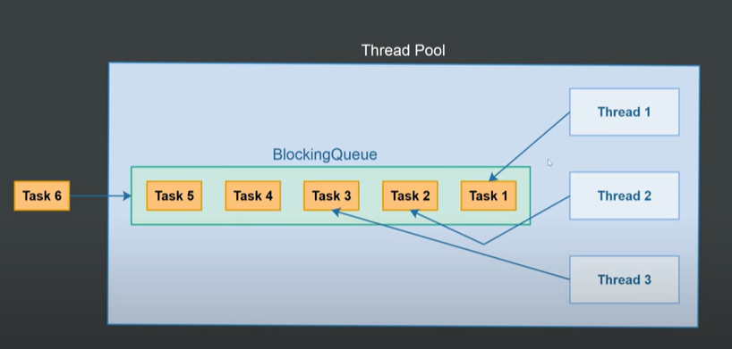
Connection Pool vùng kết nối | là kỹ thuật cho phép tạo và duy trì 1 tập các kết nối dùng chung nhằm tăng hiệu suất cho các ứng dụng bằng cách sử dụng lại các kết nối khi có yêu cầu thay vì việc tạo kết nối mới. Vd: Một connection pool có tối đa 10 connection trong pool Trường hợp chưa có kết nối nào trong connection pool hoặc tất cả các kết nối đều bận (đang được sử dụng bởi user khác) và số lượng connection trong connection < 10 thì sẽ tạo một connection mới tới DB để kết nối tới DB đồng thời kết nối đó sẽ được đưa vào connection pool. Trường hợp tất cả các kết nối đang bận và số lượng connection trong connection pool = 10 thì người dùng phải đợi cho các user dùng xong để được dùng.
String pool | là một vùng nhớ đặc biệt nằm trong vùng nhớ Heap (Heap memory), dùng để lưu trữ các biến được khai báo theo kiểu String. Biến khai báo theo kiểu String khi được tạo ra sẽ được lưu vào String Pool. Biến khai báo theo kiểu String khi được tạo ra sẽ được lưu vào String Pool. Biến khai báo theo kiểu String khi được tạo ra sẽ được lưu vào String Pool. Biến khai báo theo kiểu String khi được tạo ra sẽ được lưu vào String Pool. Biến khai báo theo kiểu String khi được tạo ra sẽ được lưu vào String Pool. Biến khai báo theo kiểu String khi được tạo ra sẽ được lưu vào String Pool. Biến khai báo theo kiểu String khi được tạo ra sẽ được lưu vào String Pool.
Biến tham chiếu | Trong Java tất các các biến của lớp (đối tượng) đều là kiểu tham chiếu.
Biến tham trị | Kiểu này dành cho các biến, tham số khai báo kiểu dữ liệu cơ bản nguyên thủy gồm: byte, short, int, long, float, double, boolean, char |  |  |  |  | Thời gian chờ trong Connection Pool, khi request về sẽ chờ bao lâu, nếu thời gian chờ lâu quá sẽ quay trở lại
Cách cài đặt thời gian chờ trong Connection Pool | Config cho Hikari pool: app.datasource.default.configuration.connection-timeout=30000 app.datasource.default.configuration.maximum-pool-size=50 Dựa vào 2 config này của Hikari, ta có thể hiểu exception sẽ xảy ra khi thỏa mãn 2 điều kiện: Số lượng connection đang bị chiếm dụng đã đạt đến limit = 50. Cả 50 connections đều bị chiếm dụng quá connection-timeout = 30s.

Xem lại connection
 | Chương trình chạy |  |  | Kết quả
Kiểm chứng biến tham trị

Kiểm chứng biến tham chiếu

String | 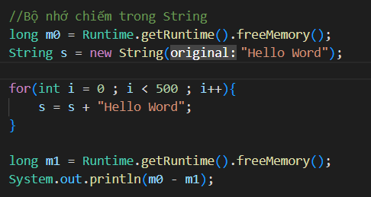

 | 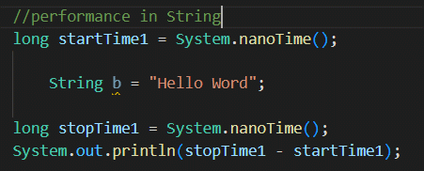

StringBuilder | 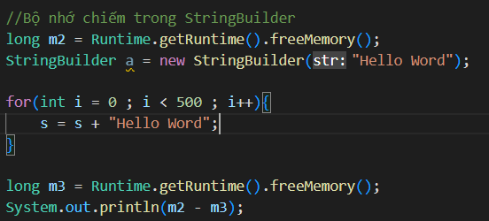

 | 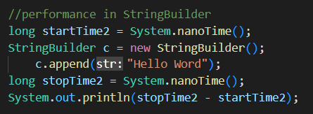

Đánh giá | Hiệu suất của String tốt hơn StringBuilder nhưng bộ nhớ của biến String chiếm lớn hơn
 | Về xem lại kết luận

